portada
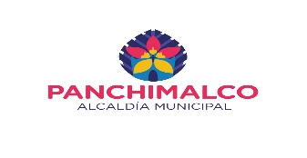
ALCALDIA MUNICIPAL DE PANCHIMALCO

DEPARTAMENTO DE SERVICIOS GENERALES

DEPARTAMENTO : | SAN SALVADOR

MUNICIPIO : | PANCHIMALCO

PROYECTO
LIMPIEZA Y CHAPODA GENERAL DE LAS DIFERENTES CALLES Y CUNETAS
MUNICIPIO DE PANCHIMALCO AÑO 2021

MONTO DEL PROYECTO : |  | $127,108.18

EQ. Y HERRAMIENTAS: |  | $4,606.00

MANO DE OBRA : |  | $118,800.00

IMPREVISTO 3% : |  | $3,702.18

PARA EFECTOS DE DISEÑOS DE CARPETA

ELABORA CARPETA : |  | JUAN CARLOS QUIJADA REINA

FIRMA :________________ | SELLO :_______________

APROBACION MIEMBROS DEL CONCEJO MUNICIPAL

 |  | F-----------------------------------------
 |  | ALCALDE MUNICIPAL

